明细
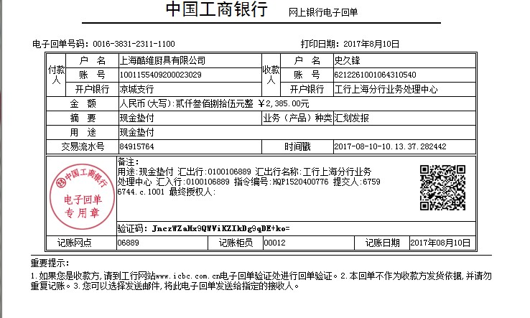
史久锋垫付清单（07月01日-07月31日）
序号 | 日期 | 类别 | 金额 | 备注
1 | 2017-07-02 | 寄资料给会计 | 12
2 | 2017-07-06 | 去新锐工厂，汽车过路费 | 100
3 | 2017-07-13 | 7月3日到7月13日买菜费用 | 154.2 | 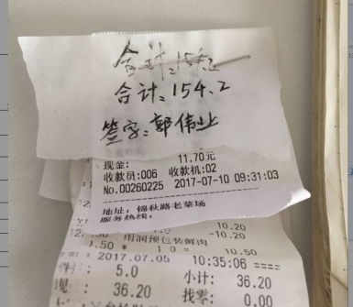
4 | 2017-07-13 | 冷饮产品 | 48 | 经手人：郭伟业
5 |  | jiaojiao69888 邮费18元 | 18 | 经手人：郭伟业
6 |  | 陈鹍伦135790 退专票差价71元 | 71 | 经手人：郭伟业
7 |  | 京东58425555849 运费60 | 60 | 经手人：郭伟业
8 |  | joyceruici 运费17 | 17 | 经手人：郭伟业
9 |  | minixuehu 运费10 | 10 | 经手人：郭伟业
10 |  | 李雨轩1988 运费25 | 25 | 经手人：郭伟业
11 |  | 智涵88888 运费20 | 20 | 经手人：郭伟业
12 |  | 市内交通费充值 | 50 | 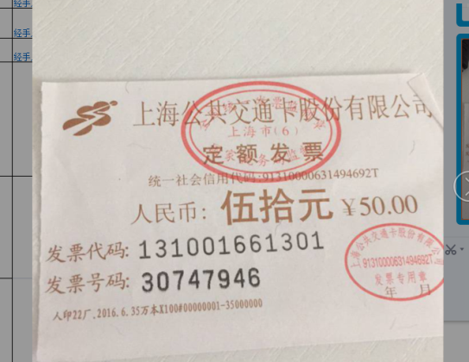
13 | 2017-07-15 | 云仓办事，来回车费 | 126.5 | 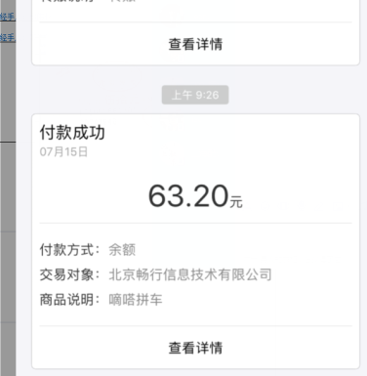 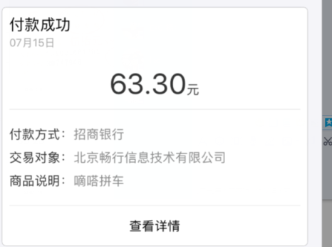
 |  | 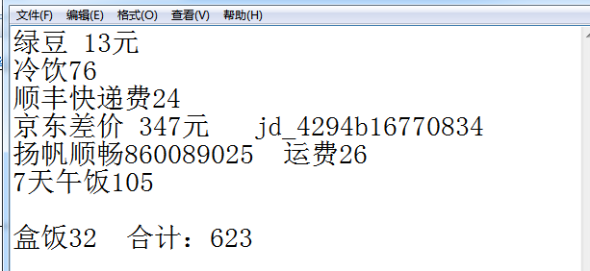 | 623 | 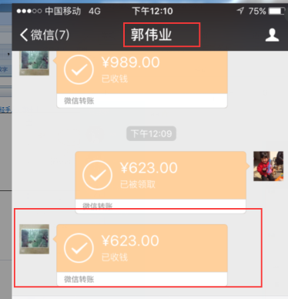
 | 2017-07-16 | 16年12月--17年7月，云仓购买枪钉费用 | 600
 |  |  |  | 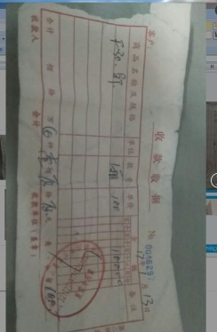
 |  | 截止月31日买菜费用 | 247 | 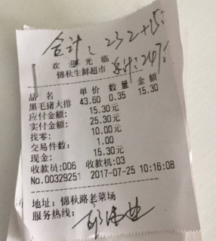
 |  | 旗舰店代拍eko除味碳 | 58 | 经手人：郭伟业
 |  | 公司电费 | 145.2 | 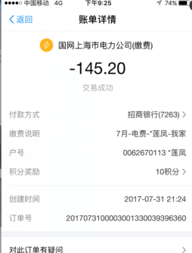

总计 |  |  | 2384.9

